Ver1.２
2025BRM914シニア200 |  |  |  |  |  | 2025-09-09 | Ver1.4
＊キューシートは予告なく変更する場合があります。
＊キューシートはスタッフ試走後（1～2週間前）に最終確定しますので、必ず最終版をご確認下さい。
No. | 合計 | 区間 | 進路 | 「交差点名」 | ［道路標識］ | 道路 | 備考
1 | 0.0 |  | 右側 |  |  |  | 9/14 8:45 目標：上田駅温泉口 広場トイレ横
2 | 0.1 | 0.1 | ┬右 | 止まれ
3 | 0.5 | 0.4 | ┼左 | S「上田橋北」 |  | K77 | 長野上田線
4 | 2.0 | 1.5 | ┼左 | S「赤坂」 | 松本 |  | 「エイブル」他看板多数あり
5 | 4.1 | 2.1 | ├右 | S「神畑」 | 別所温泉 | K177 | 別所街道、左に「ファミリーレストランMilky Way」 | PC1
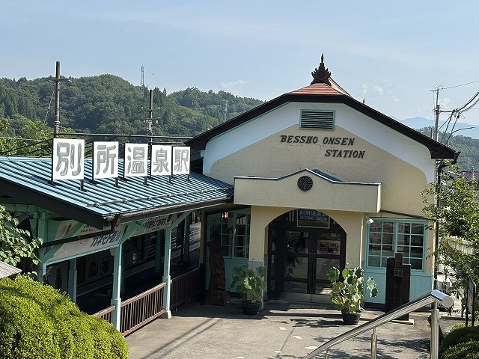
6 | 10.0 | 5.9 | 右側 折返し | PC1 別所温泉駅 |  | 別所街道K177 | （参考）9:03～10:15 「別所温泉駅舎」の写真 撮影後折返し
7 | 10.2 | 0.2 | ├右 | S「別所温泉」 | 丸子 | K82 | 別所丸子線、「無言館」方面
8 | 16.0 | 5.8 | ┬右 | S「古安曽南」 | 松本、諏訪 | K65,K82
9 | 16.1 | 0.1 | ┤左 |  |  | K82 | 別所丸子線、横断歩道「松茸山、鈴子山荘」看板 判りにくいので注意！
10 | 21.4 | 5.3 | ┤左 | S「長瀬橋東」 | 菅平・上田市街 |  | 長瀬橋を渡った信号
11 | 21.5 | 0.1 | ┬左 | S「長瀬橋入口」 |  | R152
12 | 24.7 | 3.2 | ┼右 | S「大屋駅前」 | 海野宿 | K483 | 海野宿/​長野県道448号 の表示
13 | 25.2 | 0.5 | ┤左 |  |  | 旧北国街道 | 左折してそのまま 旧北国街道 を進む、標柱：「西海野」、水路注意 判りにくいので注意！
14 | 28.9 | 3.7 | 直進 | S「常田南」 | 佐久・立科 | 旧北国街道
15 | 29.0 | 0.1 | ┤左Uﾀｰﾝ |  |  | 旧北国街道 | 左折しUターン、右にブリジストン看板「土屋商会」 判りにくいので注意！
16 | 29.2 | 0.2 | 右回り直進 |  |  | 旧北国街道 | 右へ大きく曲がる
17 | 34.2 | 5.0 | ┬右 | 止まれ |  | R18 | 正面「マルオカ」看板
18 | 34.6 | 0.4 | ┤左 |  |  | 旧北国街道 | 前方斜めに左折して旧北国街道に入る。「ビジネスホテル小諸」の看板
19 | 35.6 | 1.0 | ┬左 |  |  | R18
20 | 38.7 | 3.1 | ┼左 | S「警察署前」 |  | 峰の茶屋小諸線
21 | 40.2 | 1.5 | ┼右 |  | 御代田・軽井沢 |  | 「大栄製作所」等の看板
22 | 45.6 | 5.4 | ┬右 | 止まれ |  | 浅間サンライン
23 | 49.0 | 3.4 | ┬左 | S「浅間サンライン入口」 | 高崎・中軽井沢 | R18
24 | 49.3 | 0.3 | ┤左 | S「追分宿」 |  | 旧中山道 | 前方斜めに左折して中山道追分宿に入る
25 | 50.2 | 0.9 | ┬左 | 止まれ |  | R18
26 | 52.2 | 2.0 | 直進 | R１８旧道（バイバスに入らない） | 長野原・中軽井沢 | R18 | 左斜め直進
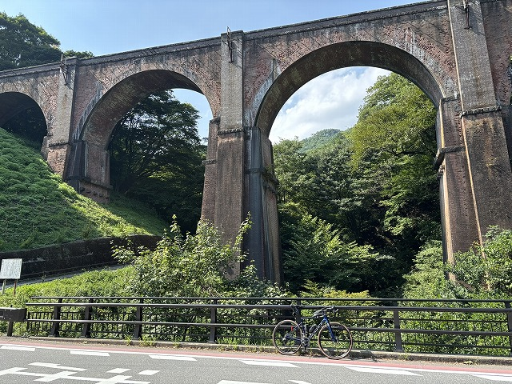
27 | 69.5 | 17.3 | 左側 | PC２ めがね橋 |  | R18 | （参考）10:49～13:25 「めがね橋」の写真 撮影後直進
28 | 74.5 | 5.0 | ←斜め左 | 止まれ |  | R18､K92
29 | 80.0 | 5.5 | ├右 |  | 倉渕・松井田 | K217 | 渡りずらいので注意！
30 | 80.0 | 0.0 | ┬左 |  |  | K217
31 | 82.1 | 2.1 | ├右 | S「下町」 |  | K217 | 松井・田中宿線
32 | 82.4 | 0.3 | ┼左 | S「下町南」 | 磯部 | K217 | 松井・田中宿線
33 | 84.2 | 1.8 | ├右 | S「人見」 | 富岡 | K217 | 松井・田中宿線
34 | 84.4 | 0.2 | ┬左 | 止まれ |  | K213,K217
35 | 84.8 | 0.4 | ├右 | S「人見バイパス西口」 | 富岡・妙義町 | K217 | 松井・田中宿線
36 | 85.8 | 1.0 | ┬左 | 止まれ | 富岡・磯部 | K217、K48
37 | 88.0 | 2.2 | ┼右 | S「中野谷簡易郵便局西方」 | 富岡 | K194 | 宇田磯部停車場線
38 | 90.5 | 2.5 | ┼左 | S「宇田」 |  | K47
39 | 92.0 | 1.5 | ┬左 | S「一ノ宮東」 | 富岡市街 | K19/199/R254
40 | 93.6 | 1.6 | 直進 |  |  | R254
41 | 110.2 | 16.6 | ├右 | S「上大塚西」 | 寄居・児玉 | R254
42 | 113.6 | 3.4 | ┼右 | S「小林」 | 寄居・児玉 | R254 |  | PC3
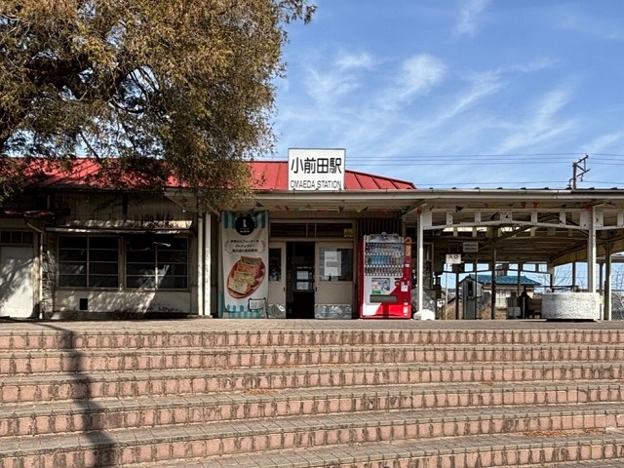
43 | 126.3 | 12.7 | ┼左 | S「天神橋」 | 小前田駅 | K175
44 | 131.7 | 5.4 | 左側 | PC3 小前田駅 |  | K175 | （参考）12:38～17:33 「小前田駅駅舎」の写真 撮影後右折
45 | 132.0 | 0.3 | ┬左 | S |  | R140 | 秩父往還
46 | 133.5 | 1.5 | ┼右 | S「荒川」 | 小川 | K296 | 菅谷寄居線
47 | 135.7 | 2.2 | ┼左 | S「北柏田」 | 菅谷 | K296 | 菅谷寄居線
48 | 138.2 | 2.5 | ┼右 | S「今市地蔵前」 | 小川 | K184 | 川越児玉往還線
49 | 139.8 | 1.6 | ┼右 | S「能増」 | 小川 | K184 | 本田小川旧道
50 | 141.8 | 2.0 | ┼右 | S「総合グランド入口」 | 国道254号 | K11 | 熊谷小川秩父線
51 | 145.1 | 3.3 | ┼左 | S「青山陸橋(西)」 | 飯能 | K30 | 飯能寄居線
52 | 149.2 | 4.1 | ├右 | S「五明」 | 日高・越生 | K30 | 飯能寄居線
53 | 169.7 | 20.5 | ┼右 | S | 秩父 | R299
54 | 170.4 | 0.7 | ┼左 | S「中山陸僑(東)」 |  | 富士見通り | 富士見通り
55 | 172.2 | 1.8 | ┤左 | 止まれ |  |  | 右手にローソン
56 | 172.9 | 0.7 | ┤左 | S「加治橋」 |  | K218 | 二本木飯能線、右手にエネオス
57 | 177.0 | 4.1 | ┼左 | S |  | 茶どころ通り
58 | 177.5 | 0.5 | ┼右 | S | 瑞穂 | K218 | 二本木飯能線
59 | 181.6 | 4.1 | ┼右 | S「西多摩郡瑞穂町箱根ヶ崎（歩道橋）」 |  | K166
60 | 181.9 | 0.3 | ┼左 | S「箱根ヶ崎」 | 西東京 | K5 | 青梅街道
61 | 187.2 | 5.3 | ┼左 | S「大曲り」 |  | K5 | 青梅街道
62 | 190.1 | 2.9 | ┼右 | S「奈良橋」 | 東大和市街 | K5 | 青梅街道
63 | 192.2 | 2.1 | ┬右 | S「南街四丁目」 |  | K5 | 青梅街道
64 | 192.5 | 0.3 | ┼左 | S「青梅橋」 | 西東京・小平 | K5 | 青梅街道
65 | 195.2 | 2.7 | ├右 | S「小川町」 | 府中 | K17 | 府中街道
66 | 205.1 | 9.9 | ┼右 | S「新大丸」 | 日野・関戸 | K41
67 | 205.3 | 0.2 | 左側 | ゴール 大丸公園(東京都稲城市大丸) |  |  | 9/14 14:38～22:15
 | ※装備品の不備が無いようにお願いいたします。（反射ベスト・ベル・充分な光量のライト及びテールライト）
 | ※PCは全てフォトチェックです。キューシートで指定された被写体を撮影し、ゴール受付でスタッフに提示してください。
 | ※キューシートは必ずしも正確ではありません。事前にご自身で確認されることをお勧めいたします。

